download
Virtual box
https://www.virtualbox.org/wiki/Downloads

Vagrant
https://www.vagrantup.com/downloads.html

Vagrant Cloud
仮想イメージファイルダウンロード
https://app.vagrantup.com/boxes/search

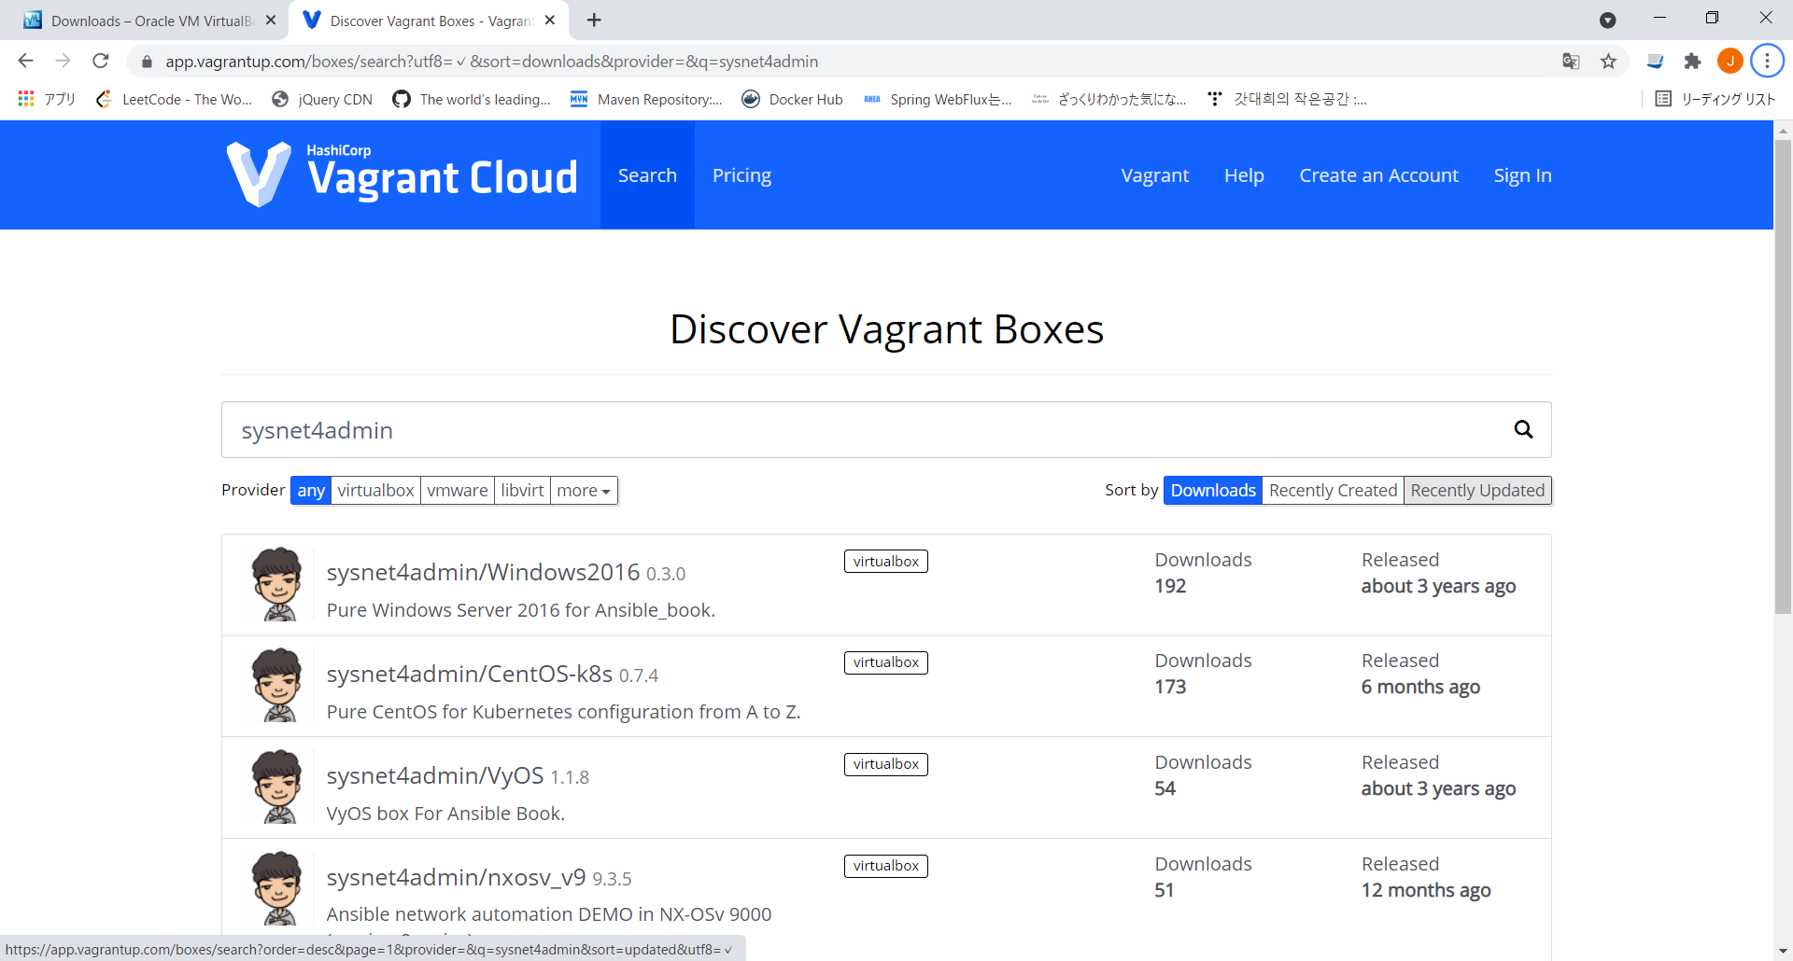

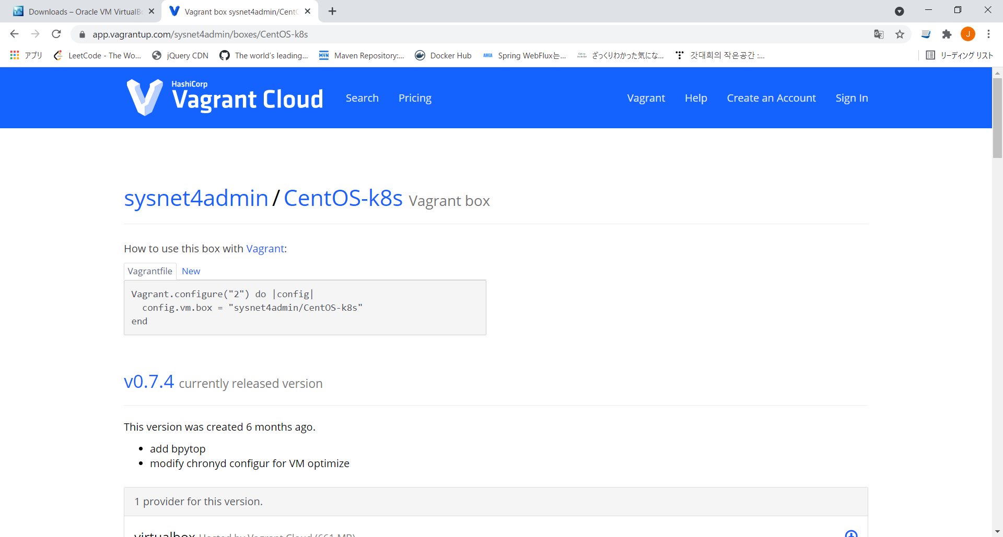

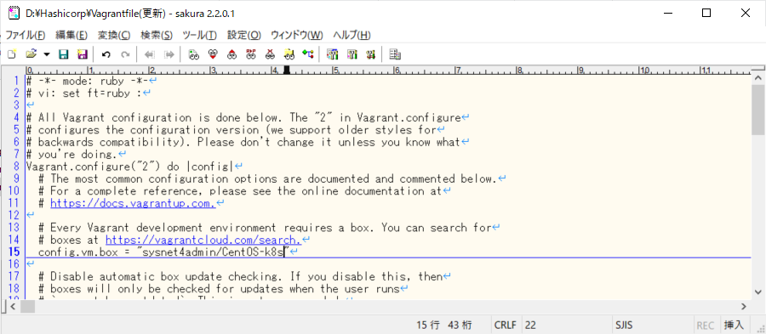

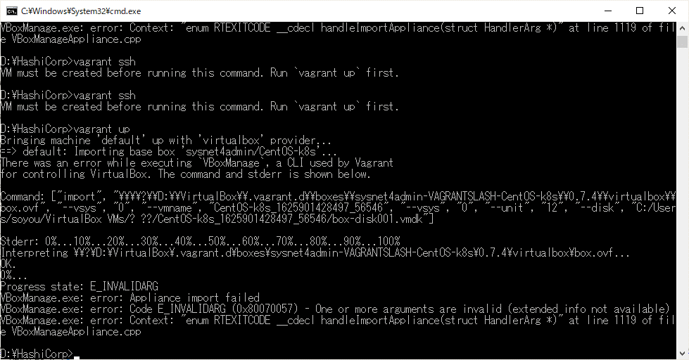

文字化け！
「GroupID文字化け」シート参照

GroupID文字化け
???
え ???
何で文字化け ??

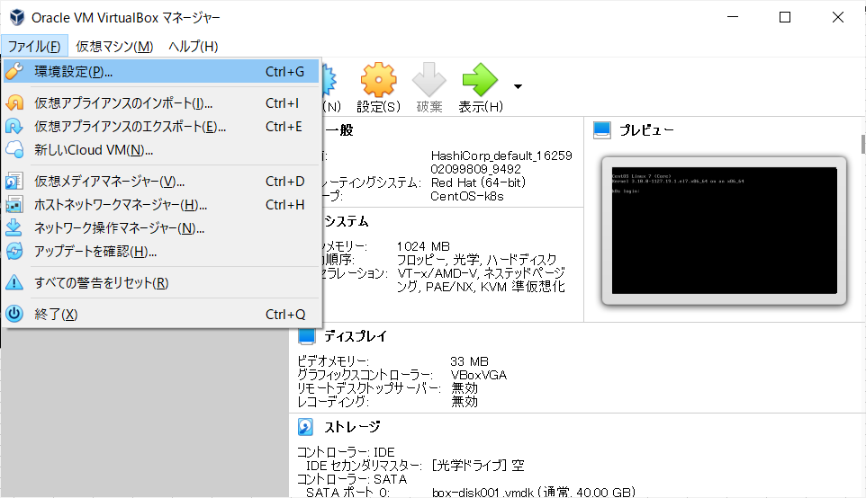
仮想マシンフォルダには問題ないことを確認。
だったら何？

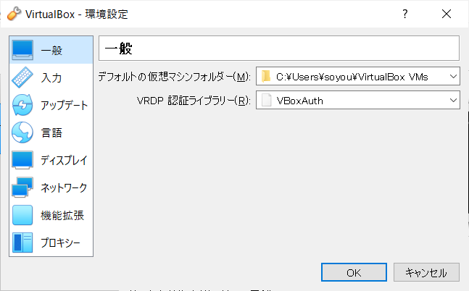

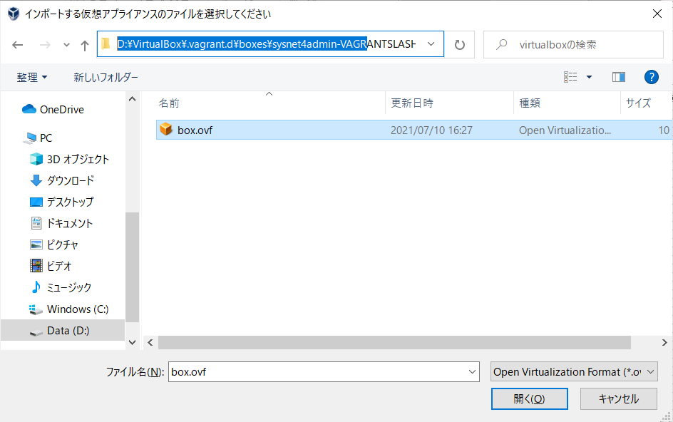

ovfファイルをインポートして設定内容を確認してみよう

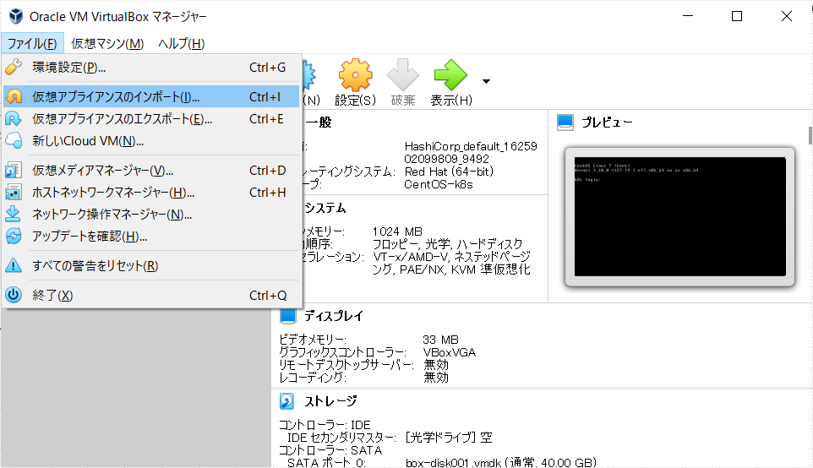
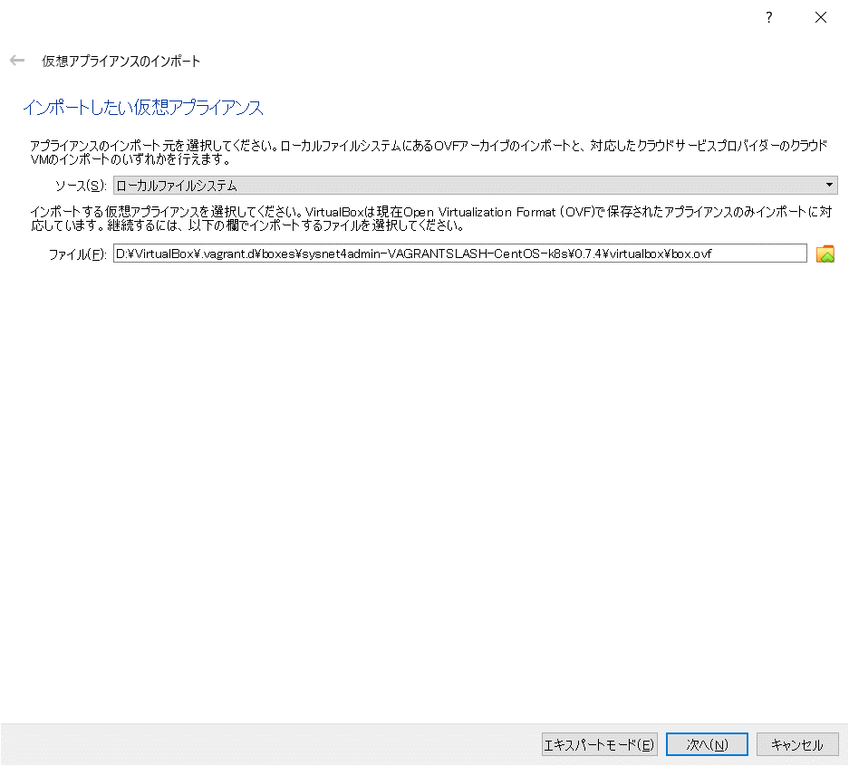

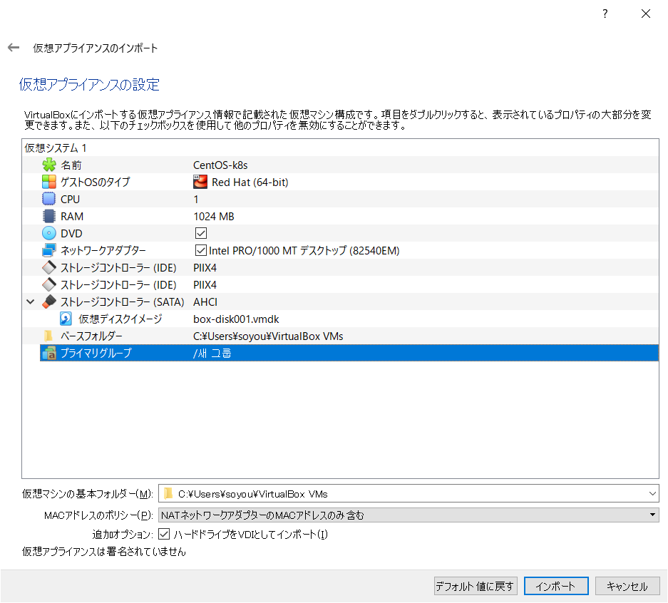

え？？？
グループが何で韓国語？？
これが原因か

テキストで開いてプライマリグループを変えてあげよう

D:\VirtualBox\.vagrant.d\boxes\sysnet4admin-VAGRANTSLASH-CentOS-k8s\0.7.4\virtualbox

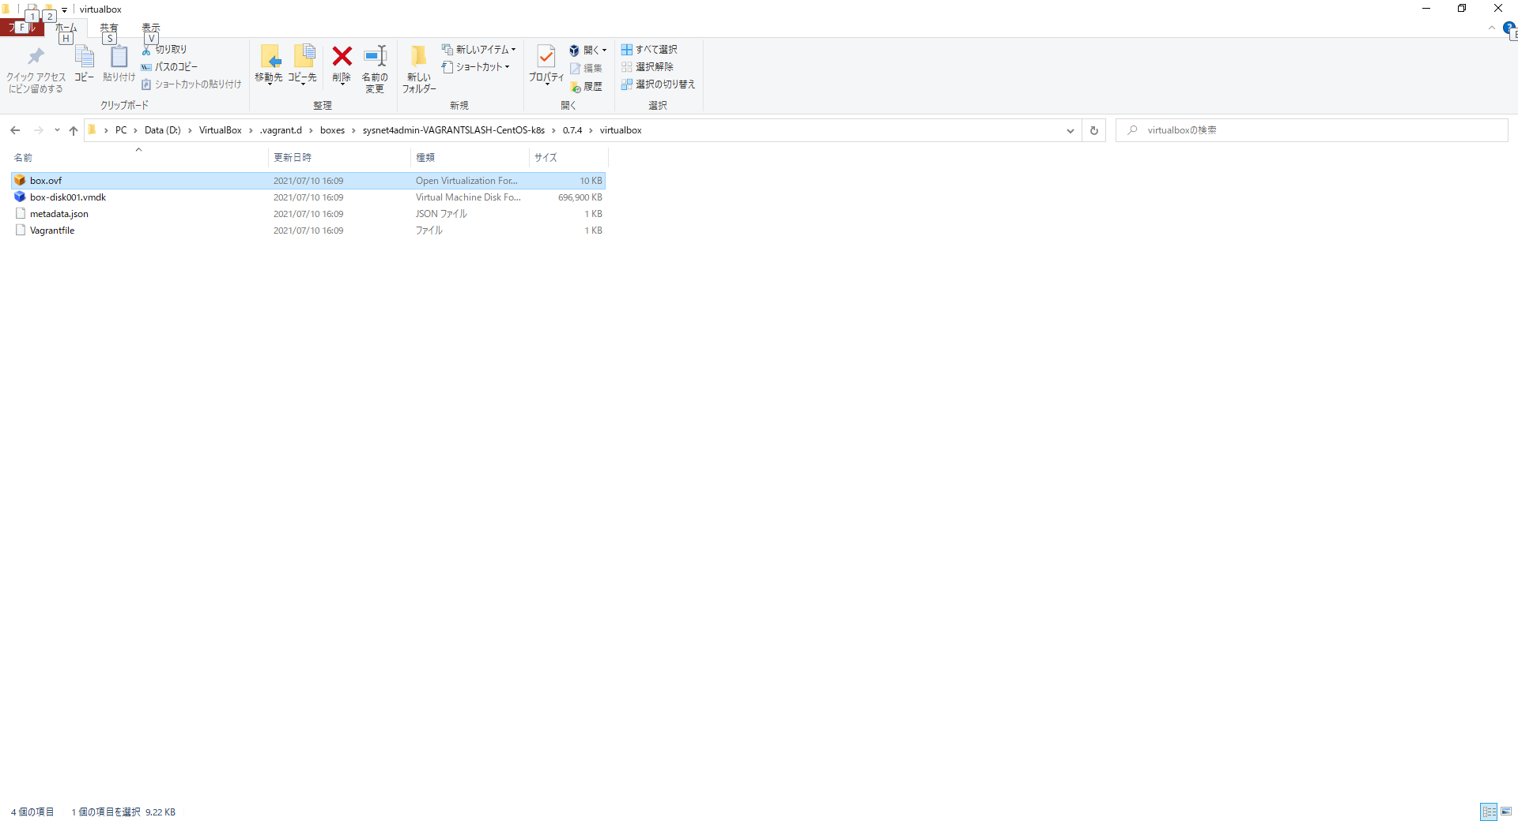

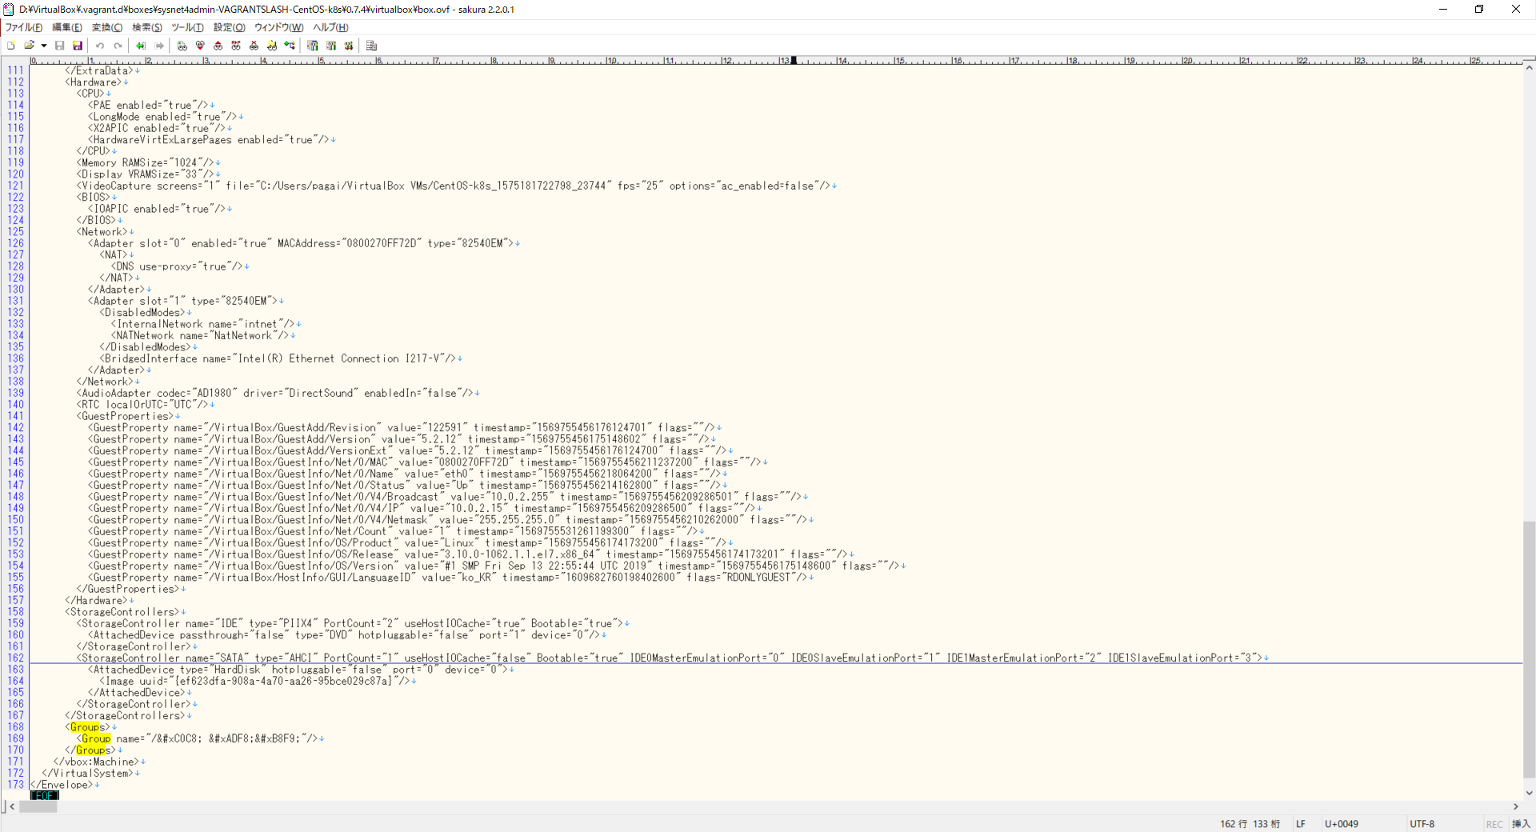

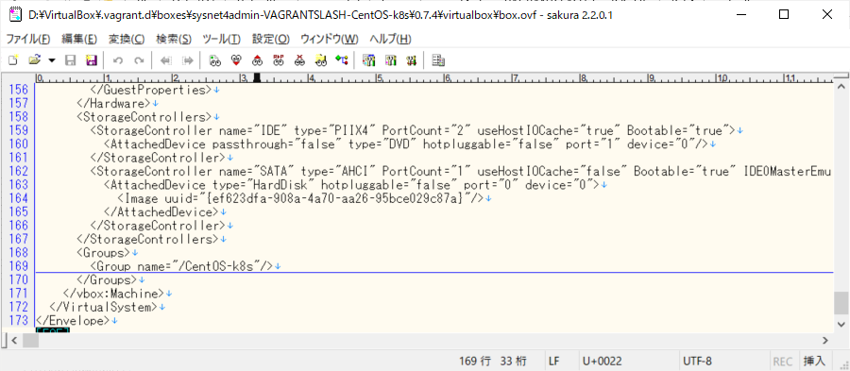

英字に変えてあげた

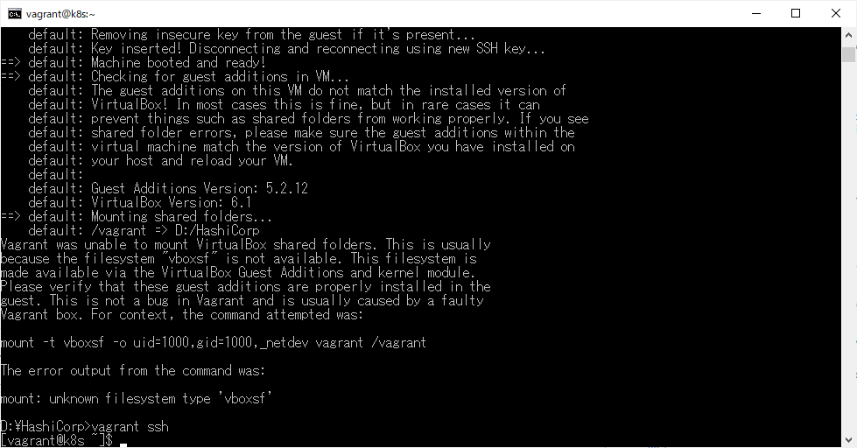

できた！！！
できたぞ！！！

timout
m-k8s: SSH auth method: private key
m-k8s: Warning: Connection aborted. Retrying...
m-k8s: Warning: Connection reset. Retrying...
m-k8s: Warning: Connection aborted. Retrying...
m-k8s: Warning: Connection aborted. Retrying...
m-k8s: Warning: Connection reset. Retrying...

1. Hyper-V チェック、仮想フラットフォーム確認

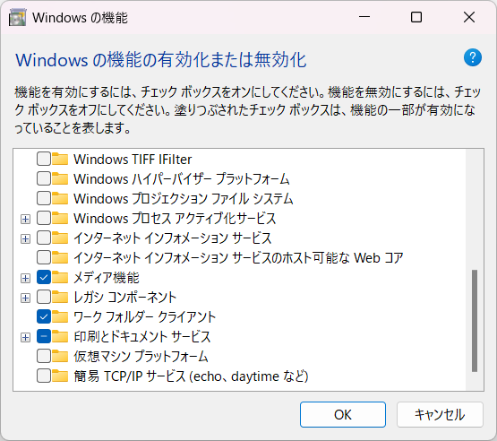

2. ゴミ削除

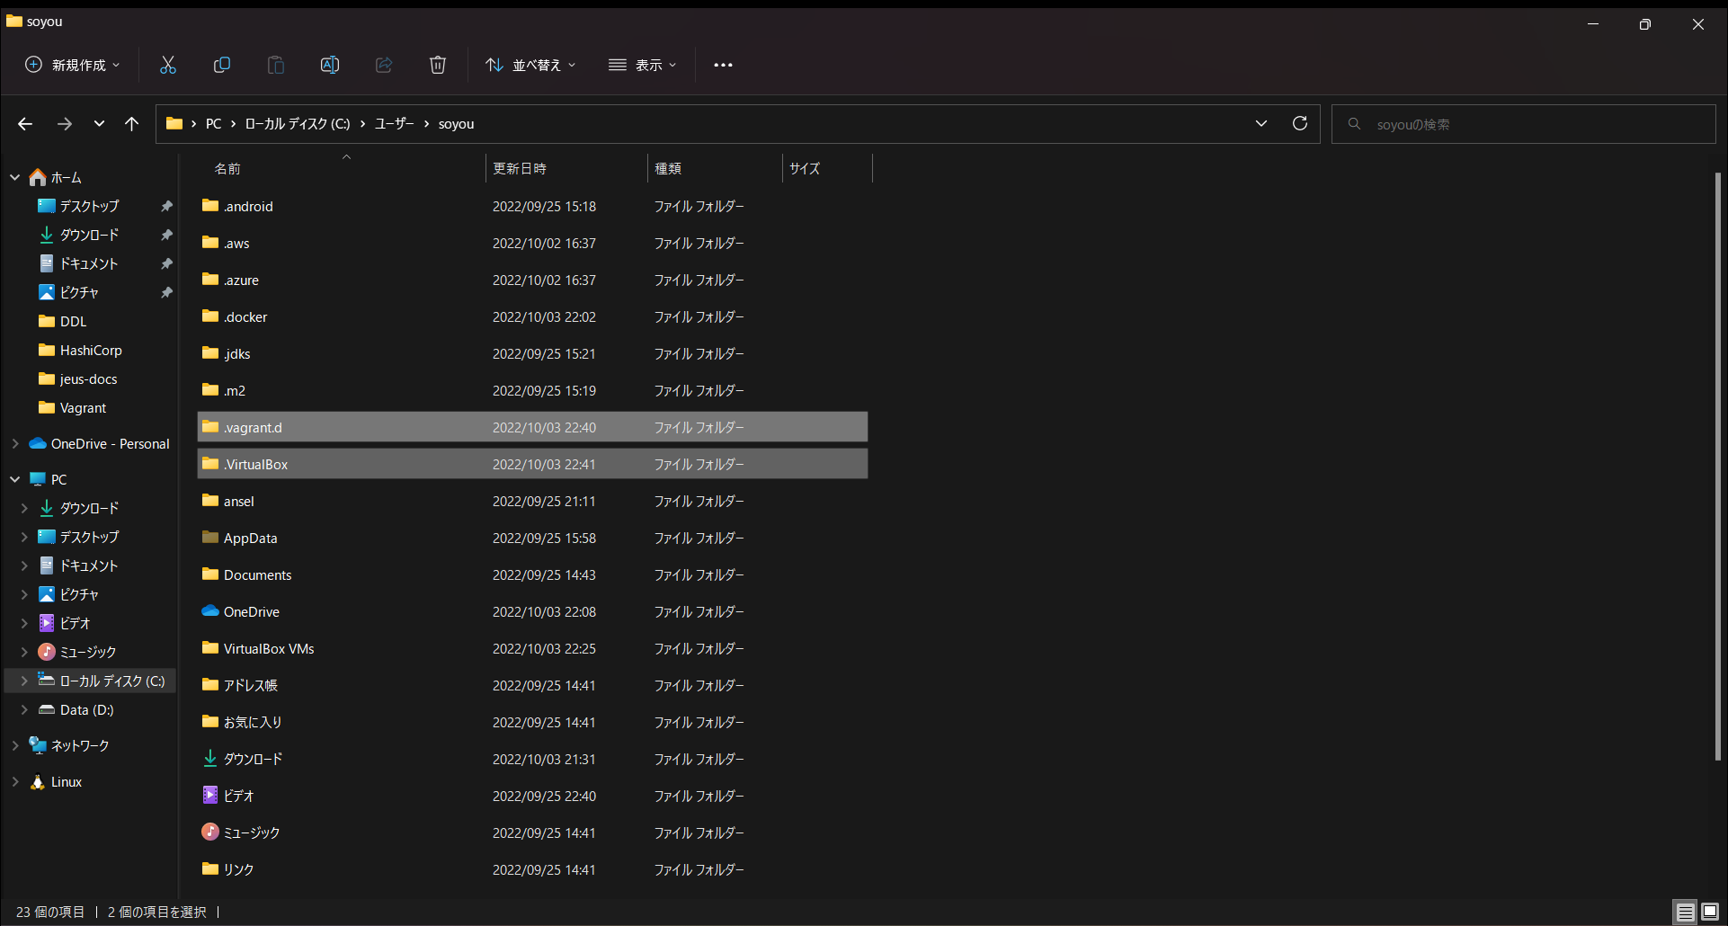

削除

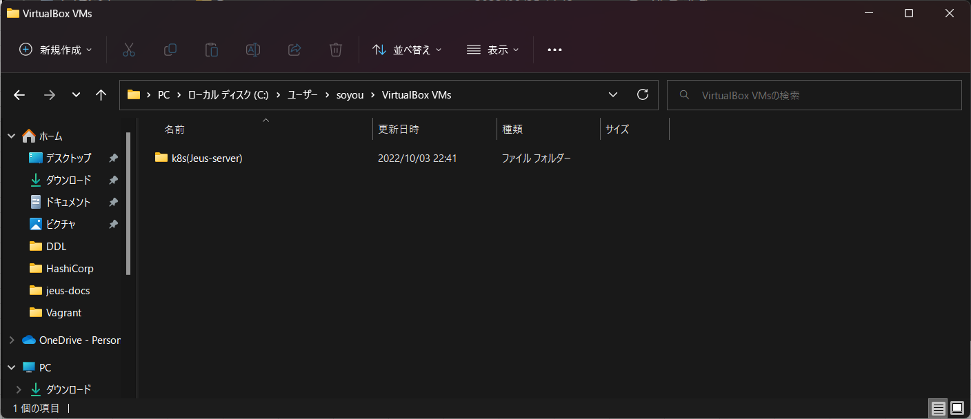

削除

vagrant up error
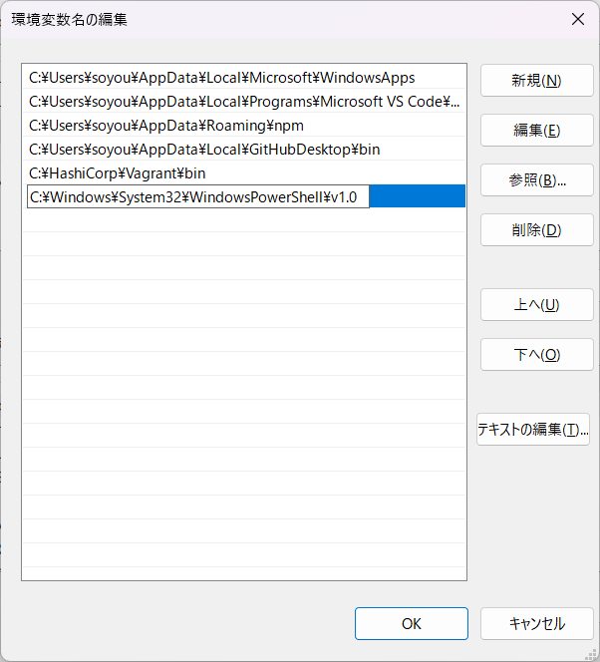
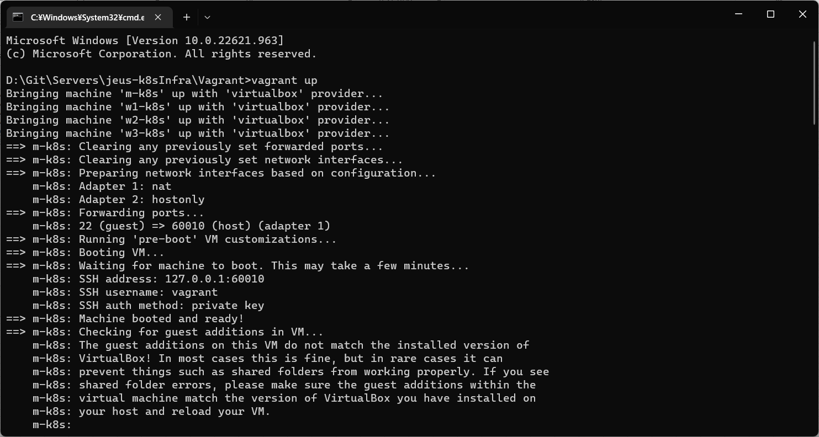
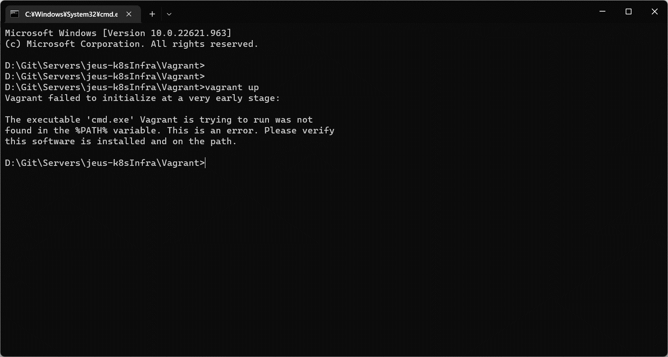

上記エラーの場合、Powershellを環境変数に追加してあげる

C:\Windows\System32\WindowsPowerShell\v1.0

